Лист1
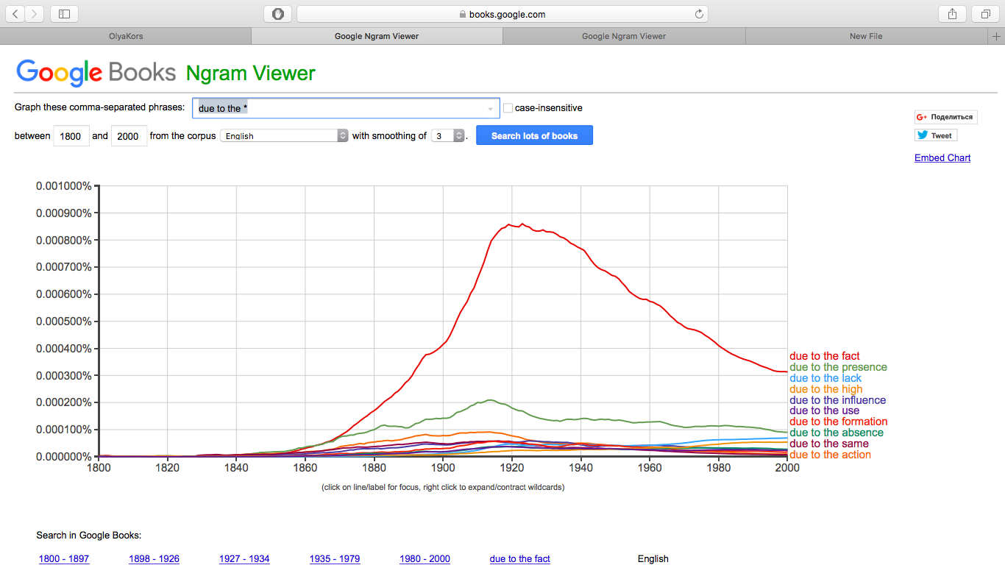

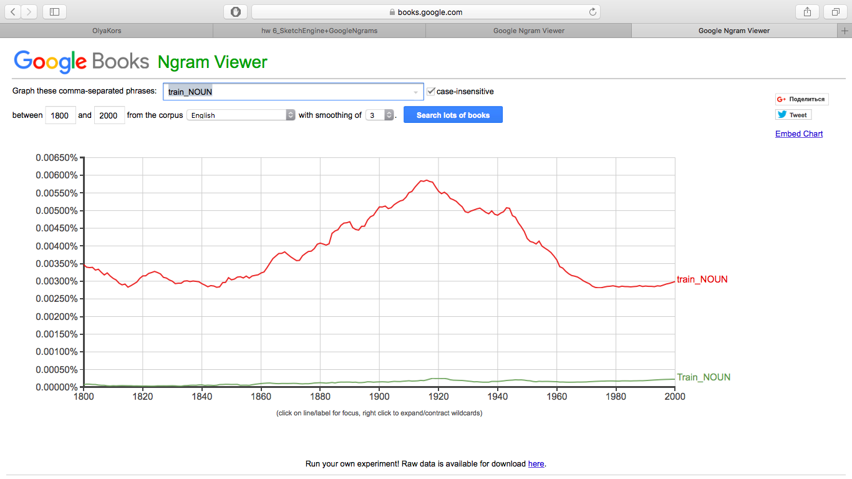

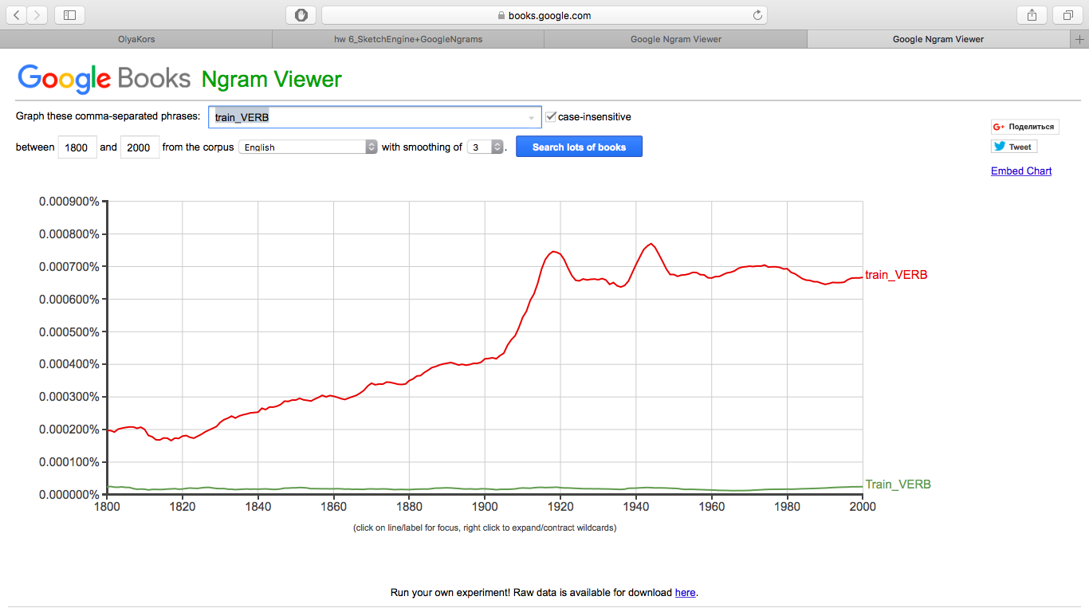

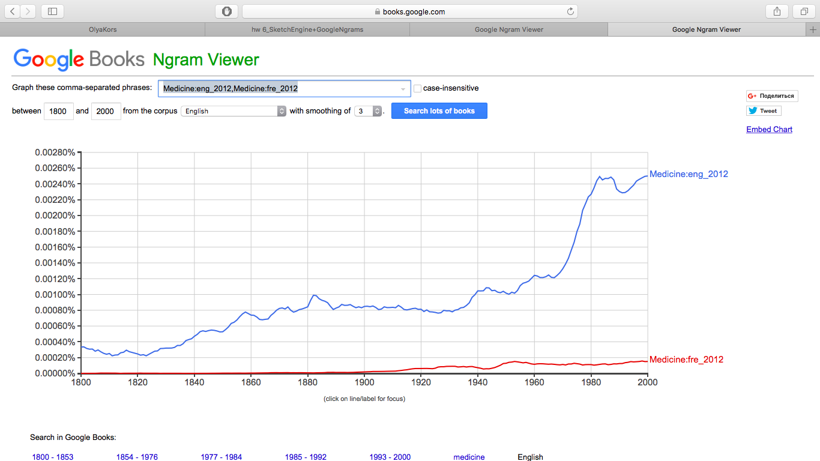

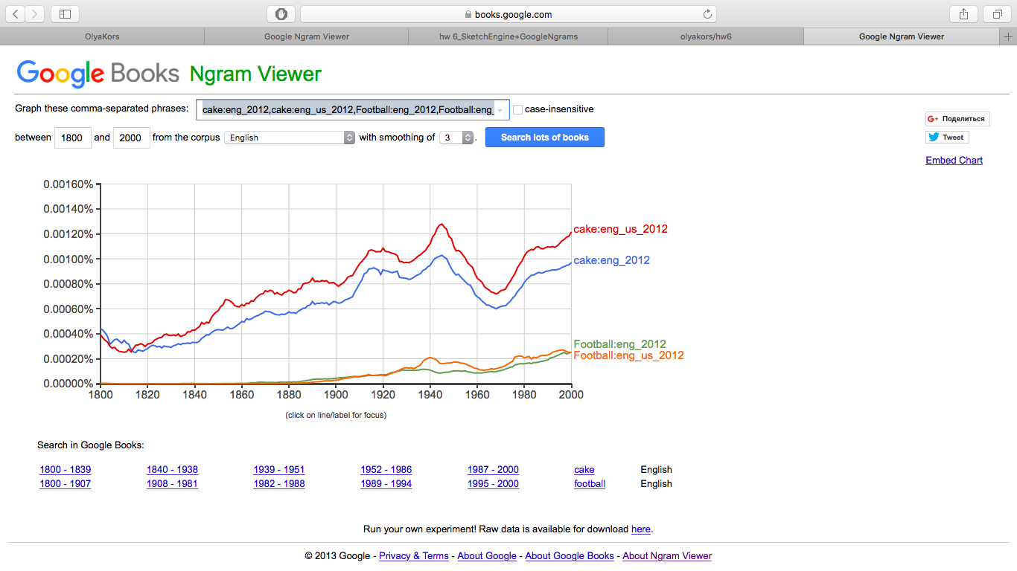

Лист2
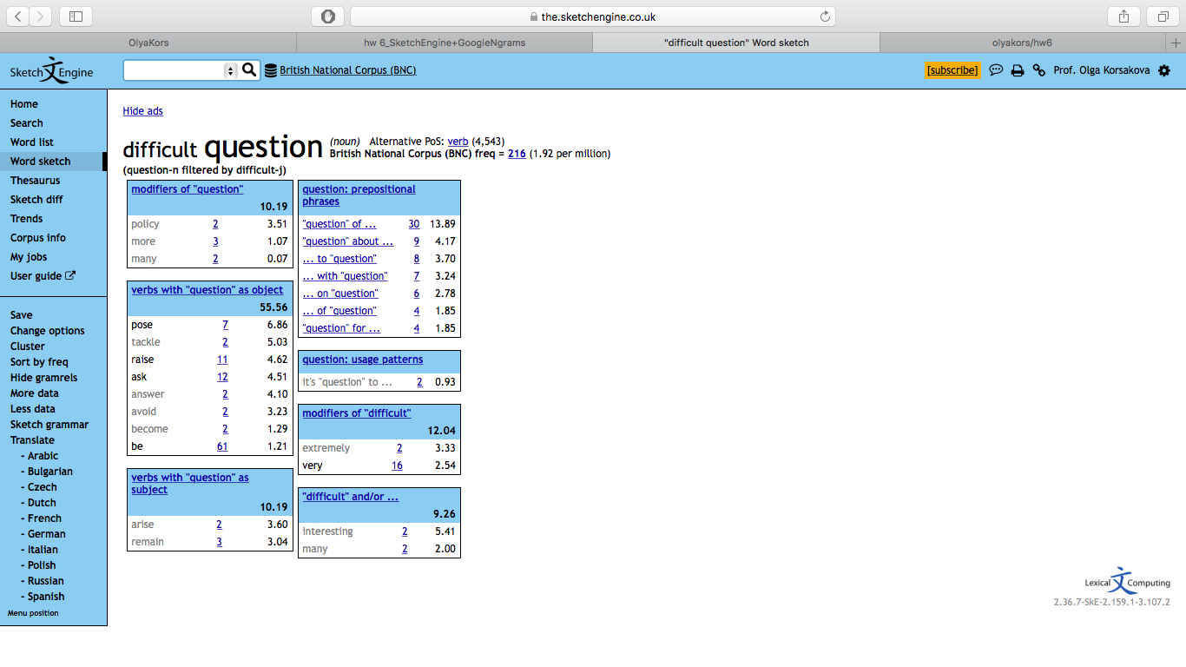

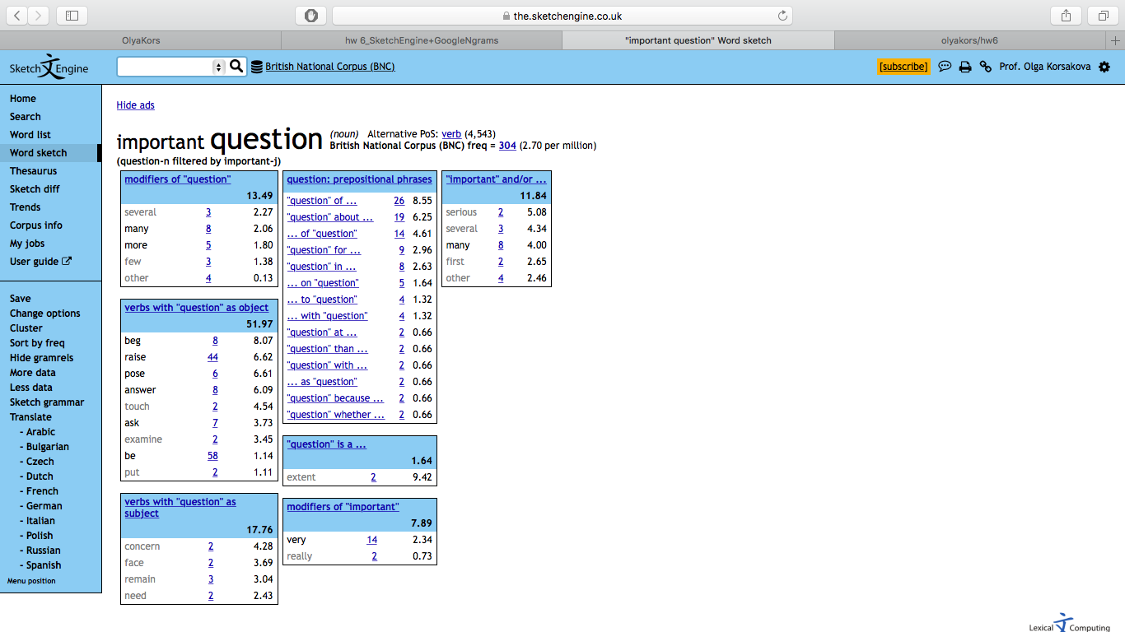

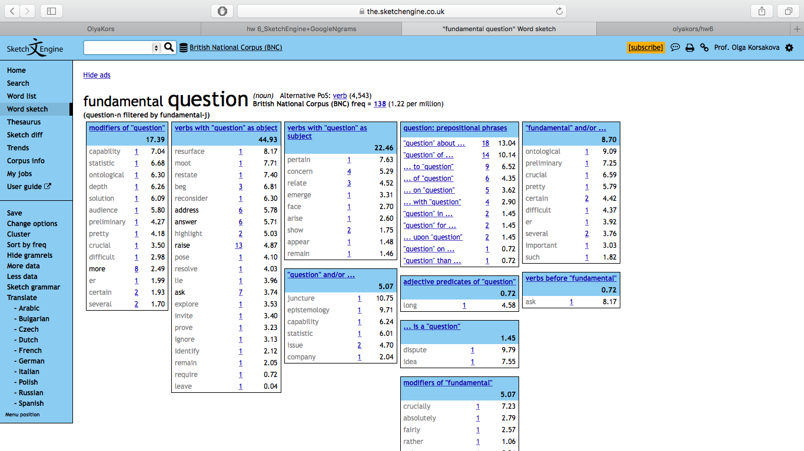

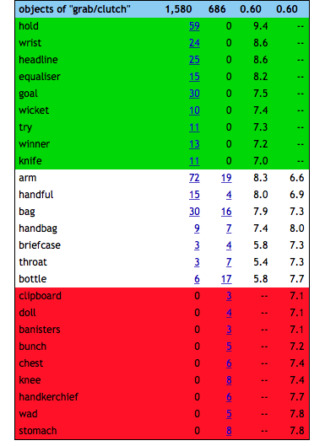

GRAB - в переводе с более точным оттенком "схватить грубо".
CLUTCH - в переводе с более точным оттенком "сжимать крепко".

Первый глагол может использоваться в отношении многих дополнений: arm, knife, her/him e.t.c.
Второй глагол подходит больше для употребления его в сочетании с неодушевленными дополнениями: bag, pencil e.t.c.

